Titelblatt
1. ENTWURF -> NOCHT NICHT ÜBERPRÜFT

Hombrechtikon, Siedlung Plattenhof
Projektbusinessplan Stand Wettbewerb

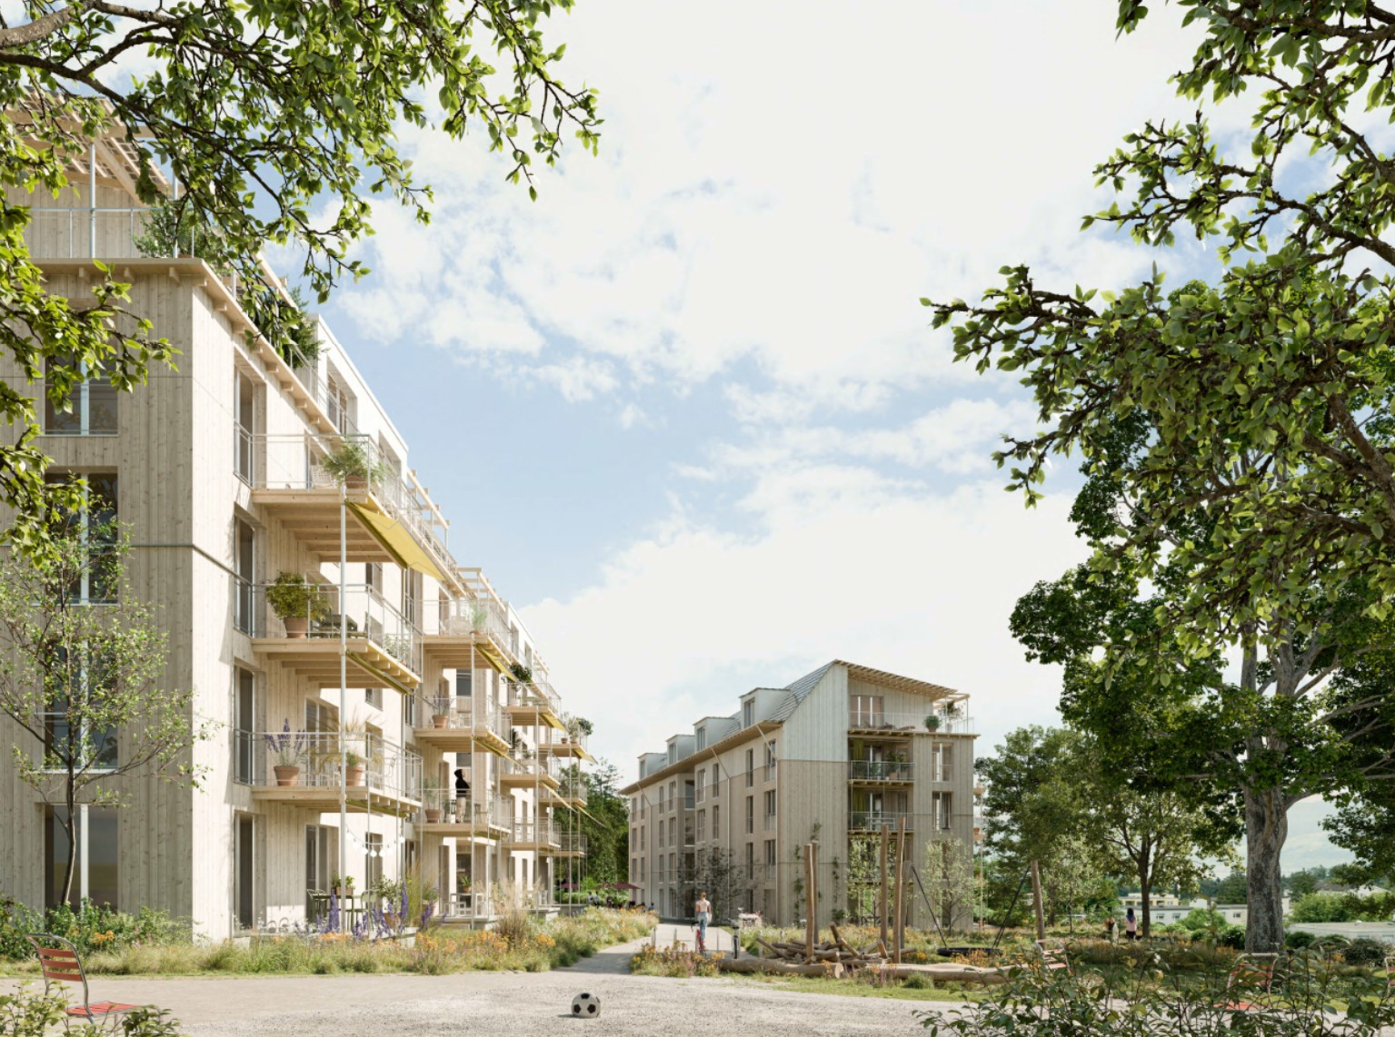

Auftraggeber | Baugenossenschaft Hombrechtikon, Plattenhof 1-6, 8634 Hombrechtikon

Auftragnehmer | Naef & Partner Immobilien AG, Bleicherweg 10, 8002 Zürich

Stand | 24.10.2025 / RIR

1_1_FlächenVolumen
1 Projektspiegel
1.1 Flächen / Volumen

Gesamtprojekt |  |  |  | 4
Geschoss | Nutzung | GF | GH | GV | HNF/GF | HNF | Mieteinheit | HNF/WG
 |  | m2 | m | m3 | % | m2 | Stk | m2
unterirdisch
UG | Allgemeine UG Flächen | 1,103 | 3.66 | 4,037 | 0% | - | -
TG | Tiefgarage | 1,662 | 3.00 | 4,986 |  |  | 60 | 27.7
Total | unterirdisch | 2,765 | 3.26 | 9,023 | 0% | - | 60
oberirdisch
EG | Wohnen | 1,266 | 2.80 | 3,545 | 62% | 785 | 15 | 52 | Joker | 3 | 664 | 23,904
 | Gemeinschaft | 186 | 2.96 | 551 | 87% | 162 | 4 | 41 | 1.5 | 4 | 996 | 47,808
1. OG | Wohnen | 1,377 | 2.80 | 3,856 | 75% | 1,032 | 12 | 86 | 2.5 | 14 | 1438 | 241,584
2. OG | Wohnen | 1,377 | 2.80 | 3,856 | 75% | 1,032 | 12 | 86 | 3.5 | 20 | 1770 | 424,800
3. OG | Wohnen | 1,377 | 2.80 | 3,856 | 75% | 1,032 | 12 | 86 | 4.5 | 16 | 2102 | 403,584
DG | Wohnen | 1,242 | 3.20 | 3,974 | 74% | 924 | 12 | 77 | 5.5 | 6 | 2545 | 183,240
 |  |  |  |  |  |  |  |  |  |  |  | 1,324,920
Total | Wohnen | 6,639 | 2.87 | 19,086 | 72% | 4,805 | 63 | 76
 | Gemeinschaft | 186 | 2.96 | 551 | 87% | 162 | 4 | 41
Total | oberirdisch | 6,825 | 2.88 | 19,637 | 73% | 4,967 | 67 | 74

Total | Gesamtprojekt | 9,590 | 2.99 | 28,660 | 52% | 4,967 | 127 | 76

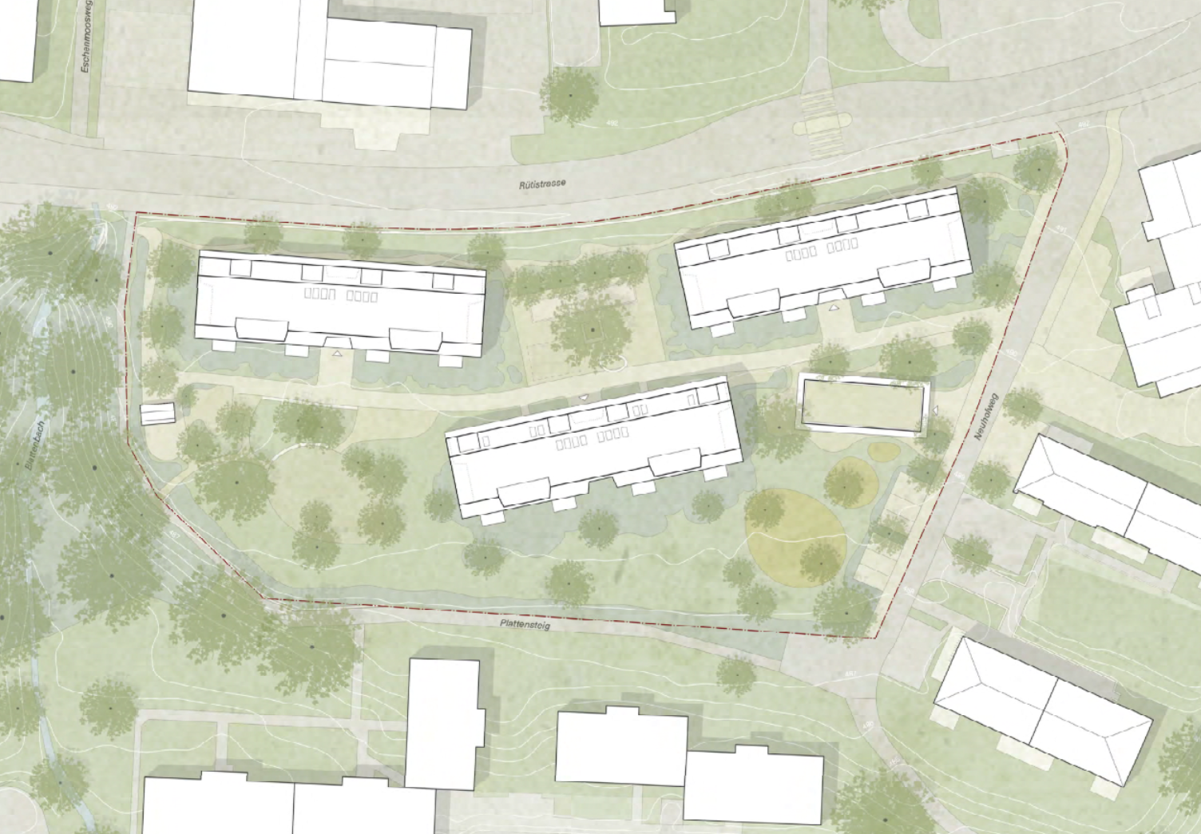
Bemerkungen: |  |  |  | Situationsplan
- Bei der Anzahl Wohnungen sind die 3 Jokerzimmer inkl.
- über 3% der HNF Gemeinschaftsflächen

Haus 3
Haus 1

Haus 2

1 Projektspiegel
1.1 Flächen / Volumen

Haus 1
Geschoss | Nutzung | GF | GH | GV | HNF/GF | HNF | Mieteinheit | HNF/WG
 |  | m2 | m | m3 | % | m2 | Stk | m2
unterirdisch
UG | Allgemeine UG Flächen | 336 | 3.66 | 1,230 | 0%
TG | Tiefgarage | 810 | 3.00 | 2,430 |  |  | 26 | 31
Total | unterirdisch | 1,146 | 3.19 | 3,660 | 0% | - | -
oberirdisch
EG | Wohnen | 422 | 2.80 | 1,182 | 63% | 265 | 5 | 53
 | Gemeinschaft | 37 | 2.80 | 104 | 92% | 34 | 1 | 34
1. OG | Wohnen | 459 | 2.80 | 1,285 | 75% | 344 | 4 | 86
2. OG | Wohnen | 459 | 2.80 | 1,285 | 75% | 344 | 4 | 86
3. OG | Wohnen | 459 | 2.80 | 1,285 | 75% | 344 | 4 | 86
DG | Wohnen | 414 | 3.20 | 1,325 | 74% | 308 | 4 | 77

Total | Wohnen | 2,213 | 2.87 | 6,362 | 73% | 1,605 | 21 | 76
 | Gemeinschaft | 37 | 2.80 | 104 | 92% | 34 | 1 | 34
Total | oberirdisch | 2,250 | 2.87 | 6,466 | 73% | 1,639 | 22 | 75

Total | Gesamtprojekt | 3,396 | 2.98 | 10,125 | 48% | 1,639 | 22 | 76

Bemerkungen: |  |  |  | Situationsplan

Haus 1

1 Projektspiegel
1.1 Flächen / Volumen

Haus 2
Geschoss | Nutzung | GF | GH | GV | HNF/GF | HNF | Mieteinheit | HNF/WG
 |  | m2 | m | m3 | % | m2 | Stk | m2
unterirdisch
UG | Allgemeine UG Flächen | 413 | 3.66 | 1,512 | 0%
TG | Tiefgarage | 426 | 3.00 | 1,278 |  |  | 17 | 25
Total | unterirdisch | 839 | 3.32 | 2,790 | 0% | - | -
oberirdisch
EG | Wohnen | 422 | 2.80 | 1,182 | 60% | 255 | 5 | 51
 | Gemeinschaft | 37 | 2.80 | 104 | 92% | 34 | 1 | 34
1. OG | Wohnen | 459 | 2.80 | 1,285 | 75% | 344 | 4 | 86
2. OG | Wohnen | 459 | 2.80 | 1,285 | 75% | 344 | 4 | 86
3. OG | Wohnen | 459 | 2.80 | 1,285 | 75% | 344 | 4 | 86
DG | Wohnen | 414 | 3.20 | 1,325 | 74% | 308 | 4 | 77

Total | Wohnen | 2,213 | 2.87 | 6,362 | 72% | 1,595 | 21 | 76
 | Gemeinschaft | 37 | 2.80 | 104 | 92% | 34 | 1 | 34
Total | oberirdisch | 2,250 | 2.87 | 6,466 | 72% | 1,629 | 22 | 74

Total | Gesamtprojekt | 3,089 | 3.00 | 9,255 | 53% | 1,629 | 22 | 76

Bemerkungen: |  |  |  | Situationsplan

Haus 2

1 Projektspiegel
1.1 Flächen / Volumen

Haus 3
Geschoss | Nutzung | GF | GH | GV | HNF/GF | HNF | Mieteinheit | HNF/WG
 |  | m2 | m | m3 | % | m2 | Stk | m2
unterirdisch
UG | Allgemeine UG Flächen | 354 | 3.66 | 1,296 | 0%
TG | Tiefgarage | 426 | 3.00 | 1,278 |  |  | 17 | 25
Total | unterirdisch | 780 | 3.30 | 2,574 | 0% | - | -
oberirdisch
EG | Wohnen | 422 | 2.80 | 1,182 | 63% | 265 | 5 | 53
 | Gemeinschaft | 37 | 2.80 | 104 | 92% | 34 | 1 | 34
1. OG | Wohnen | 459 | 2.80 | 1,285 | 75% | 344 | 4 | 86
2. OG | Wohnen | 459 | 2.80 | 1,285 | 75% | 344 | 4 | 86
3. OG | Wohnen | 459 | 2.80 | 1,285 | 75% | 344 | 4 | 86
DG | Wohnen | 414 | 3.20 | 1,325 | 74% | 308 | 4 | 77

Total | Wohnen | 2,213 | 2.87 | 6,362 | 73% | 1,605 | 21 | 76
 | Gemeinschaft | 37 | 2.80 | 104 | 92% | 34 | 1 | 34
Total | oberirdisch | 2,250 | 2.87 | 6,466 | 73% | 1,639 | 22 | 75

Total | Gesamtprojekt | 3,030 | 2.98 | 9,039 | 54% | 1,639 | 22 | 76.428571429

Bemerkungen: |  |  |  | Situationsplan

Haus 3

Risikoanalyse
Genossenschaft Hofgarten, Stallikon "Landgarten" |  |  |  |  |  |  |  |  |  |  | Aktualisierung: | 13/05/2025

Risikoanalyse Kosten, Stand Abschluss Kostenoptimierung |  |  |  |  |  |  |  |  |  |  | Ersteller: | RIR

Risikoanalyse Wirtschaftlichkeit Projekt |  |  |  |  |  |  | QM-Plan: mögliche Massnahmen |  |  |  | Kostenauswirkungsspektrum
Pos. | Risiko | Detailbeschrieb | E | A | E*A | QS | Nr. | Tätigkeit [allf. Nachweisdokument] | wer | Zeitpunkt | Risiko |  |  |  | Chance
1 | Gesetzliche Rahmenbedigungen |  |  |  |  |  |  |  |  |  | Risiko | Gewichtung | gew. Risiko |  | Risiko | Gewichtung | gew. Risiko
1.1 | Dichte Überbauung | Die Dichte der geplanten Überbauung könnte von den Stimmbürgern als zu Dicht für den Dorfkern angesehen werden -> Reduktion von Nutzfläche | 1 | 3 | 3 |  | 1.1.1 | Erneute Beurteilung des Richtprojekts durch Wettbewerbsjury | BH | Vor GP | - |  |  | gering, da Kosten, Ertragswert pro m2 HNF praktisch identisch ist.
1.2 | Lärmbelastung Strasse | Aufgrund der Lärmbelastung muss 20 % Nichtwohnen für die Gebäude A und C eingehalten werden, damit die ES III angewendet werden kann. -> Nichteinhalten würde Bewilligungsfähigkeit gefährden | 1 | 3 | 3 |  | 1.2.1 | Sauberer Flächennachweis der Nichtwohnflächen | Arch | Vor LOI | 600,000 | 50% | 300,000 | Haus C allenfalls problematisch aufgrund der Nutzungen | -350,000 | 50% | -175,000 | Haus A derzeit ca. 37%
 |  |  |  |  |  |  | 1.2.2 | Abklärung bei Behörden, was alles zu Nichtwohnfläche gezählt werden kann. | Arch | Vor LOI
2 | Hauptnutzfläche
2.1 | Realisierbare HNF im Projekt | HNF könnte im Verlaufe des Projekts aufgrund derzeit nicht bekannter Rahmenbedingungen, Wohnungsgrössen oder konstruktiv nötiger Massnahmen verringert werden, die Verkleinerung der HNF verursacht eine leicht überproportinale Erhöhung des Flächenmietpreises | 3 | 2 | 6 | x | 2.1.1 | Wohnungsmix kritisch hinterfragen -> optimieren | Arch BHV | laufend | 500,000 | 50% | 250,000 | geringfügige Abweichungen möglich | -500,000 | 50% | -250,000 | geringfügige Abweichungen möglich
 |  |  |  |  |  |  | 2.1.2 | Bei Projktoptimierung im Vorprojekt HNF im Fokus behalten und optimieren | Arch BHV | laufend

3 | Baukosten
3.1 | Teuerung | Überproportionale Bauteuerung, die nicht durch die Mietpreisentwicklung kompensiert werden kann. | 2 | 2 | 4 | x | 3.1.1 | Genügend Reserve im Projekt einkalkulieren | BH | laufend | 2,250,000 | 50% | 1,125,000 | 5% mehr Reserve
 |  |  |  |  |  |  | 3.1.2 | Kosten mittels Benchmarkvertrag TU absichern | BH | nach Richprojekt | - |  |  |  | -

3.2 | Kostenüberschreitung | Kalkulierte Kosten werden überschritten (Fehler in Kalkulation, Auflagen, Baugrundverhältnisse usw.) | 2 | 3 | 6 | x | 3.2.1 | Second Opinion Baukosten | BH, BHV | nach Richtprojekt | 2,250,000 | 50% | 1,125,000 | 5% mehr Reserve
 |  |  |  |  |  |  | 3.2.2 | Kostenrisiken an TU auslagern | BH, BHV | nach Bewilligung
 |  |  |  |  |  |  | 3.2.3 | Konstruktionen wählen, die Kostenpuffer schaffen | BH, BHV | Vorprojekt |  |  |  |  | -1,000,000 | 100% | -1,000,000 | Massivbauweise
 |  |  |  |  |  |  | 3.2.4 | "Reservekässeli" für Entwicklung aktivieren | BH, BHV | Vorprojekt |  |  |  |  | -1,500,000 | 0% | - | nicht einkalkuliert

3.3 | Planungsfehler | Kalkulierte Kosten werden überschritten (Fehler in Kalkulation, Auflagen, Baugrundverhältnisse usw.) | 2 | 3 | 6 | x | 3.3.1 | Qualitätssicherung Planungsleitung, QS Prüfungen | BH, BHV | nach Richtprojekt | - |  |  | bei Reserve inkl.
 |  |  |  |  |  |  | 3.3.2 | Vorgaben Baubeschrieb umsetzen | BH, BHV | nach Bewilligung
 |  |  |  |  |  |  | 3.3.3 | Versicherungssummen Planer und Unternehmer sauber prüfen | BH, BHV | nach Bewilligung

4 | Finanzierung
4.1 | Finanzierungskosten | Zinsen auf dem Kapitalmarkt steigen / sinken | 2 | 2 | 4 | x | 4.1.1 | Glättung der effektiven Zinsbelastung durch Portfolioübergreifendes gestaffeltes Fremdfinanzierungskonzept | BH | laufend | 2,500,000 | 30% | 750,000 | 0.25% mehr Zins | -2,700,000 | 50% | -1,350,000 | 0.25% weniger Zins

4.2 | Referenzzinssatz steigt | Erhöhung der Mieten aufgrund von gesteigertem Referenzzinssatz | 2 | 1 | 2 |  | 4.2.1 | Aufgrund übergeordnetem Finanzierungskonzept kann das Risiko minimiert werden, da die Erhöhungen nicht zwingend eingefordert werden müssen. | BH | laufend | - |  |  | Durch Finanzierungs- kosten abgedeckt | -

5 | Betriebskosten
5.1 | Annahme Betriebskostenquote | Abweichung der effektiven Kosten für den Betrieb gegenüber der Annahme des Kostenmietmodels | 2 | 3 | 6 | x | 5.1.1 | Abschätzung der effektiven Betriebskosten, Senkung der effektiven Betriebskosten um 10% ermöglicht eine Steigerung der Kosten um rund 7% | BH | Vorprojekt | - |  |  | Höhere Betriebsquote eher unwahrscheinlich | -2,000,000 | 50% | -1,000,000 | Senkung Betriebsquote um rund 10%

5.2 | Annahme GVZ - Wert | Derzeit wird mit einem GVZ - Wert von 85% der Erstellungskosten gerechnet. | 2 | 2 | 4 | x | 5.2.1 | Saubere Baubuchhaltung als Grundlage für Festsetzung durch GVZ | BH | laufend | 1,500,000 | 50% | 750,000 | Steigerung auf 90% | -1,500,000 | 60% | -900,000 | Senkung auf 80%
6 | Landkaufgeschäft
6.1 | LOI / GP / Landkauf- und Baurechtsvertrag | Ablehnung LOI / GP oder Landkaufvertrag/ Baurechtsvertrag durch Gemeindeversammlung oder Generalversammlung geho | 3 | 2 | 6 | x | 6.1.1 | Saubere Kommunikation, Vorteile des Projekts für die Bevölkerung herausarbeiten. | BH | phasengerecht |  |  |  | Kostenübernahme im Grundsatz geklärt | 40,000 | 50% | 20,000 | Allenfalls zusätzliche Kostenübernahme Trafostation 50% statt nur 30%
7 | Markt
7.1 | Marktveränderungen Wohnen | Wohnungen können im Markt nicht oder zu anderen Konditionen abgesetzt werden | 1 | 3 | 3 |  | 7.1.1 | Schaffung eines stimmigen Produkts mit gutem Preis-Leistungsverhältnis, adäquaten Wohnflächen und hohem Nutzwert | BH | Vorprojekt | - |  |  | Langfristig struktureller Leerstand ist nicht zu erwarten | -1,300,000 |  |  | Steigerung Marktmiete um 10 CHF/m2 gegenüber 290.-/m2
 |  |  |  |  |  |  | 7.1.2 | Professionelle Vermarktung der Wohnungen | BH | Vor Start Vermarktung

7.2 | Leerstände Gwerbe | Gewerberäume können am Markt nicht abgesetzt werden | 2 | 2 | 4 | x | 7.2.1 | Frühzeitige Ankermieterbindung | BHV | Vor Start Vermarktung | 700,000 | 20% | 140,000 | Annahme 50% Leerstand während 20% der Lebensdauer
 |  |  |  |  |  |  | 7.2.2 | Vermarktungskonzept mit Produktdefinition | BHV | Vor Start Vermarktung
 |  |  |  |  |  |  |  |  |  |  | 10,300,000 | 43% | 4,440,000 |  | -10,810,000 | 43% | -4,655,000
 |  |  |  |  |  |  |  |  |  |  |  |  |  |  | Differenz Risiko zu Chance |  | -215,000

Legende zur Risikoanalyse:
E - Eintretenswahrscheinlichkeit [1=unwahrscheinlich, 2=möglich, 3=wahrscheinlich]
A - Ausmass eines möglichen Schadens [1= klein, 2= mittel, 3=gross]
→ Qualitäts-Schwerpunkt, falls E*A ≥ 4
Hinweis: Qualitäts-Schwerpunkte werden in den QM-Plan übergeführt, die anderen Punkte werden im Rahmen des normalen Projektmanagements bearbeitet.
 |  |  |  |  |  |  |  | Legende: | BH | Bauherr
 |  |  |  |  |  |  |  |  | BHV | Bauherrenvertretung
 |  |  |  |  |  |  |  |  | Arch | Architekt

